상품제안서
리유저블 테이크아웃 리필컵 | 상품코드: S23881

 |  |  |  |  |  |  | 02-713-8555 | www.synergygift.co.kr
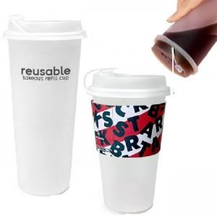

【상세/제작정보】 | <p>★ 종이컵, 1회용품 대용컵&nbsp;</p><p>★ 냉.온 가능&nbsp;</p><p>★ 벌크출고외 인쇄비,조립비,개별케이스 추가비용 있습니다</p><p>※ 배송비 별도 (개별포장&nbsp;1box: 500ml-50ea, 700ml-48ea&nbsp;/&nbsp;벌크 1box: 300ea)​</p>

【인쇄/포장옵션】 | 실크 / 포장지포장

【공급단가】 | 수량 | 1,000~ | 2,000~ | 3,000~ | 5,000~ | 10,000~
*VAT별도 | 500ml | 520원 | 500원 | 480원 | 460원 | 450원
 | 700ml | 520원 | 500원 | 480원 | 460원 | 450원

【상품 URL】 | https://www.synergygift.co.kr:443/src/goods_detail.php?gdno=23881

